商品詳細画面
システム名 |  |  | アイエスエイプランECサイト |  |  |  |  |  | 作成日 |  | 2017/08/22 | 作成者 |  | 安尾 彩里
カテゴリ |  |  | 商品詳細画面 |  | 機能名称 |  |  |  | 更新日 |  | 2018-10-10 | 更新者 |  | 森野 仁巨

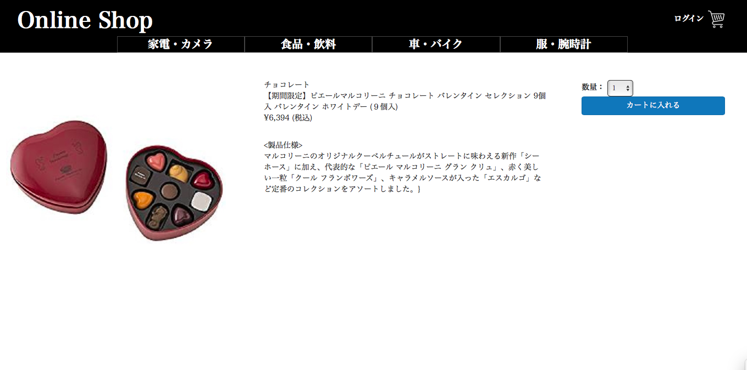
 | ■商品詳細画面
 |  |  |  |  |  | No. | 項目名 | オブジェクト |  | 内容
Online Shop
ユーザ ネーム
カテゴリー1
カテゴリー2
カテゴリー3
カテゴリー4
header
 |  |  |  |  |  | 1 | 商品写真 | image |  | 商品マスタテーブルより取得した、
 |  |  |  |  |  |  |  |  |  | 商品画像ファイル名から画像を設定

 |  |  |  |  |  | 2 | 商品名 |  |  | 商品マスタテーブルより取得した商品名を表示

2
3
6
 |  |  |  |  |  | 3 | 商品説明 |  |  | 商品マスタテーブルより取得した商品説明を表示
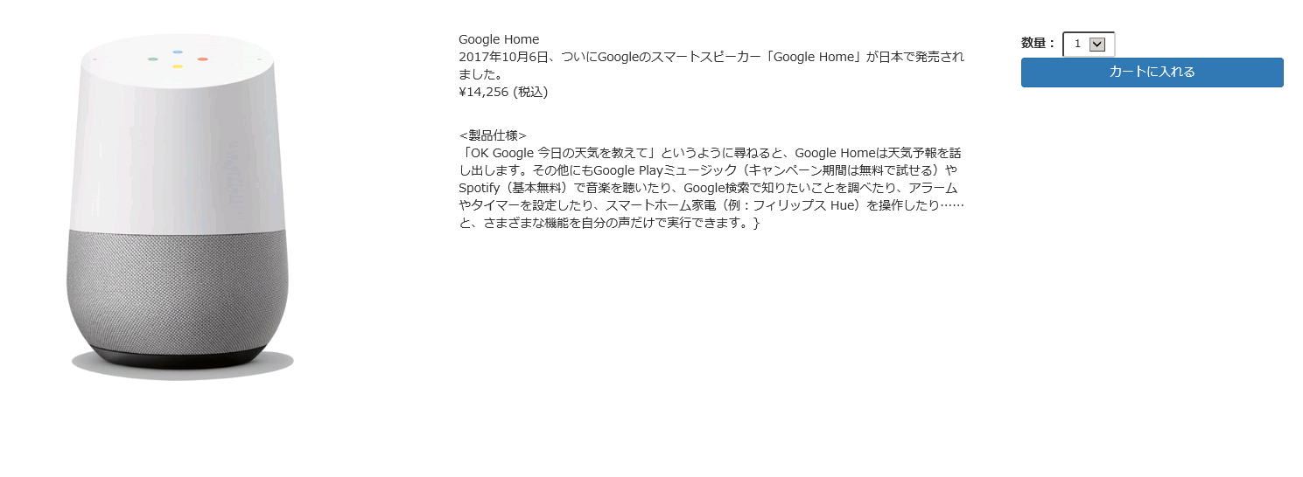
1
 |  |  |  |  |  | 4 | 販売単価(税込) |  |  | 商品マスタテーブルより取得した販売単価をもとに、
 |  |  |  |  |  |  |  |  |  | 税込計算した販売単価(税込)を表示
5
4
7
 |  |  |  |  |  | 5 | 製品仕様 |  |  | 商品マスタテーブルより取得した製品仕様を表示

 |  |  |  |  |  | 6 | 数量選択プルダウン | select box |  | 商品マスタテーブルより取得した在庫数量をプルダウンで選択

 |  |  |  |  |  | 7 | カートに入れるボタン | button |  | 決済画面へ遷移する

 |  |  |  |  |  | 8 | 在庫表示対応 |  |  | 在庫数が５以上の場合在庫ありと表示する。
 |  |  |  |  |  |  |  |  |  |  |  |  | 2019/10/9 JTM01対応 久保田

 |  |  |  |  |  | 9 | 在庫表示対応 |  |  | 在庫数が５未満の場合は残り 在庫数を表示する。
 |  |  |  |  |  |  |  |  |  |  |  |  | 2019/10/9 JTM01対応 久保田

 |  |  |  |  |  | 10 | 在庫表示対応 |  |  | 在庫数が０の場合は完売しましたと表示する。
 |  |  |  |  |  |  |  |  |  |  |  |  | 2019/10/9 JTM01対応 久保田

body

footer

ⒸISA Plan, Inc.

 | 【JTM01】 在庫表示対応
 |  |  |  | 在庫あり
header

8

在庫あり

body

footer

 |  | 【JTM01】在庫表示対応
header

9

残り４個

body

footer

 |  | 【JTM01】在庫表示対応

header

10

完売しました

body

footer

